Sheet1
UI 삽입 위치 | 이름 | 상호 작용 | 특징 | 구분 | 참고 레퍼런스 | 제작 여부
메인 화면 | 게임 시작 | 게임 시작 | 폰트 https://noonnu.cc/font_page/442 | E 또는 클릭 | 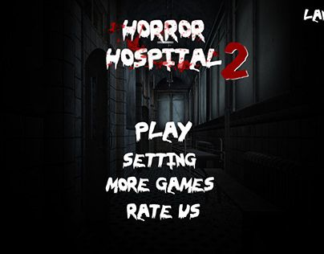
메인 화면 | 제작진 | 제작진 정보 | 폰트 https://noonnu.cc/font_page/442 | E 또는 클릭
메인 화면 | 종료 | 게임 종료 | 폰트 https://noonnu.cc/font_page/442 | E 또는 클릭
인트로 | 삽화 테두리 (선택사항) | - | - | - | -
인트로 | 다음 [E] | 다음 컷신 |  | E | -
플레이 화면 | 이동 설명 화면 | - | - | - | 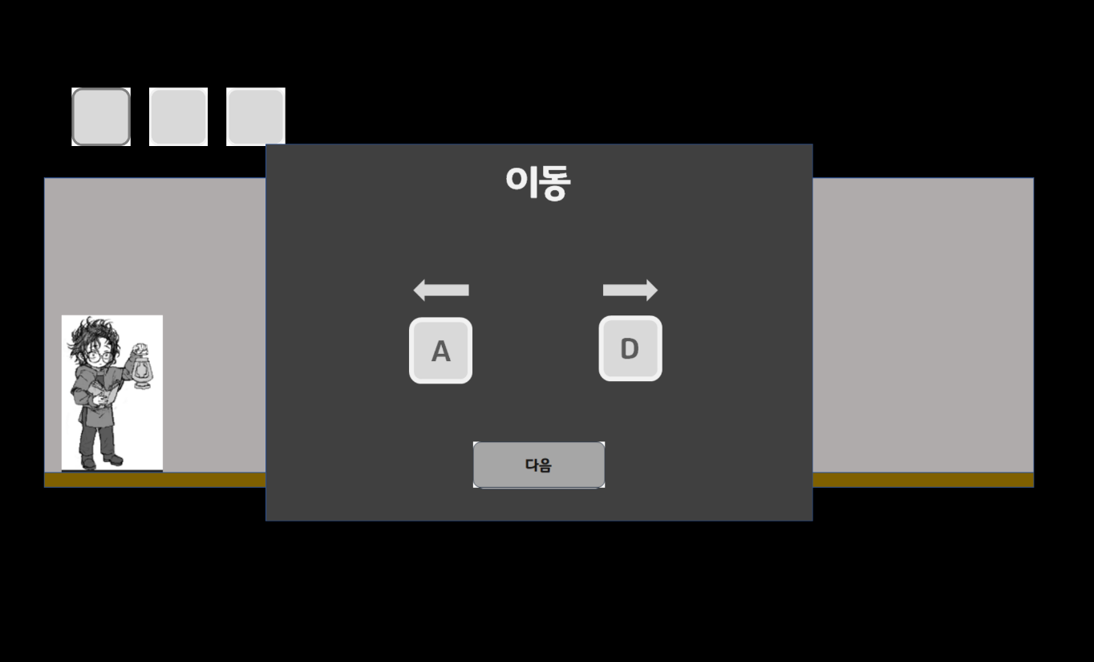
플레이 화면 | 상호 작용 설명 화면 | - | - | -
플레이 화면 | 구조 변경 설명 화면 | - | - | -
(이동,상호 작용) 설명 화면 | 다음 [E] | 다음 설명 화면으로 이동 |  | E 또는 클릭 | -
(구조 변경) 설명 화면 | 플레이 [E] | 플레이 시작 |  | E 또는 클릭 | -
플레이 화면 (좌측 상단) | 인벤토리 3칸 | 숫자 키 1,2,3을 누르면 해당 칸이 활성화 | - | 1,2,3
플레이 화면 (플레이어 머리) | 느낌표 | 상호작용이 가능한 오브젝트에 근접 시 | - | - | 
플레이 화면 (우측 하단) | 비어 있는 그림 조각 칸 5개 | 그림 조각 습득 시 빈칸이 채워짐 | - | - | 마지막 그림 5조각으로 나뉘어지고 그 형태에 맞는 빈칸
플레이 화면 (플레이어 머리) | 말풍선 | 대사 출력시 | - | - | 
사망 화면 | 다시하기 | 마지막 체크포인트로 이동 | 폰트 https://noonnu.cc/font_page/442 | E 또는 클릭
사망 화면 | 메인화면 | 메인화면으로 이동 | 폰트 https://noonnu.cc/font_page/442 | E 또는 클릭
플레이 화면 | 일시정지 화면 | 일시정지 화면 팝업
일시정지 화면 | 계속하기 | 플레이 화면으로 이동하여 게임 재개 | 폰트 https://noonnu.cc/font_page/442
일시정지 화면 | 빠른 불러오기 | 마지막 체크포인트로 이동 | 폰트 https://noonnu.cc/font_page/442
일시정지 화면 | 도움말 | 설명 화면으로 이동 | 폰트 https://noonnu.cc/font_page/442
일시정지 화면 | 메인메뉴 | 메인메뉴로 이동 | 폰트 https://noonnu.cc/font_page/442
스테이지 축소 화면 | [TAB] | 스테이지 구조 변경 모드 종료 | 폰트 https://noonnu.cc/font_page/442 | TAB
스테이지 축소 화면 | 선택불가 (빨간색) 선택가능 (연한 초록) 선택 (진한 초록) | 스테이지 블록 테두리 |  |  | 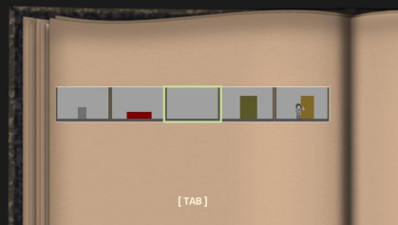
스테이지 축소 화면 | 동화책 페이지 | 축소 모드 배경 |  |  | 

